Sheet1
新意达国际贸易有限公司购货合同

 |  | 供应商:L1003 |  |  |  |  | 单号:XU0098
 |  | 地址: |  |  |  |  | 订货日期:2023/4/28
 |  | 电话: |  |  |  |  | 交货日期:返单加急
序号 | 包装卡片 | 客户编号 | 图片 | 名称 | 电镀 | 材料说明 | 数量(PCS) | 单位 | 单价 | 金额 | 备注
1 | 卡片FS001一卡一袋小包不贴条码 | A0366N | 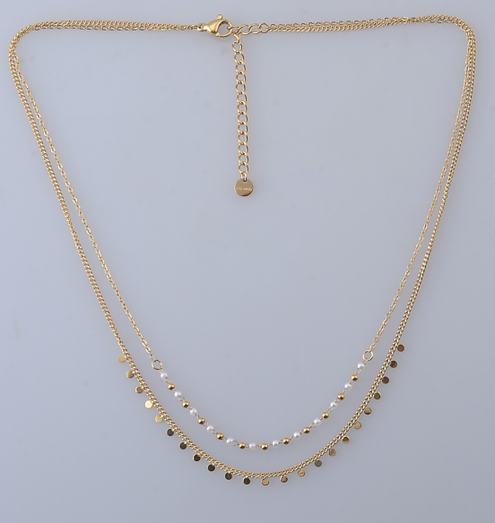 含扣39.5/41cm+5cm尾链 | 不锈钢项链 | 14K炉内金 | 白珍珠 | 120 | 条
2 | 卡片FS001一卡一袋小包不贴条码 | A0441N | 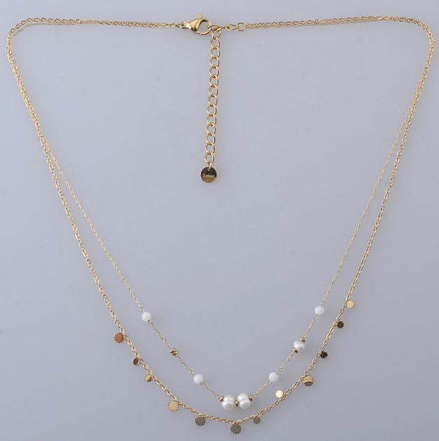 含扣39.5/41cm+5cm尾链 | 不锈钢项链 | 14K炉内金 | 白珍珠 | 120 | 条
3 | 卡片FS003一卡一袋小包不贴条码 | A0453B | 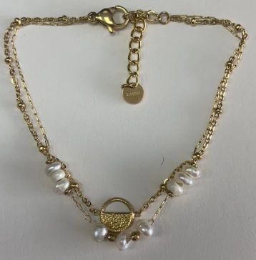 含扣16.5+3cm | 不锈钢手链 | 14K炉内金 | 白珍珠 | 240 | 条
4 | 卡片FS003一卡一袋小包不贴条码 | A0533B | 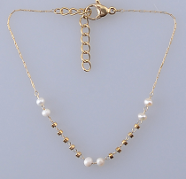 含扣16.5+3cm | 不锈钢手链 | 14K炉内金 | 白珍珠 | 240 | 条
5 | 卡片FS003一卡一袋小包不贴条码 | A0447B | 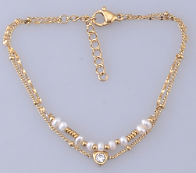 含扣16-16.5+3cm | 不锈钢手链 | 14K炉内金 | 白珍珠 | 240 | 条
6 | 卡片FS003一卡一袋小包不贴条码 | A0441B | 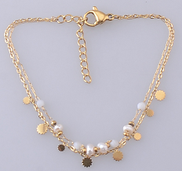 含扣16.5+3cm | 不锈钢手链 | 14K炉内金 | 白珍珠 | 240 | 条
7 | 卡片FS003一卡一袋小包不贴条码 | A0445B | 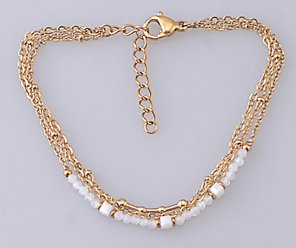 含扣16+3cm | 不锈钢手链 | 14K炉内金 | 白珍珠 | 240 | 条
8 | 卡片FS003一卡一袋小包不贴条码 | A0366B | 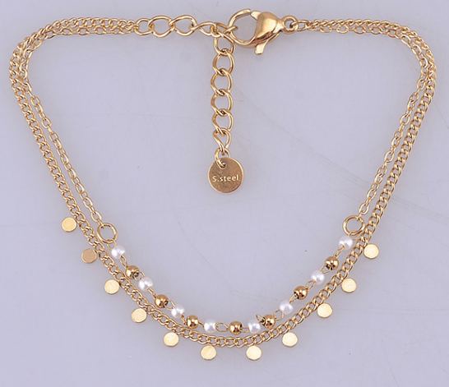 含扣16+3cm | 不锈钢手链 | 14K炉内金 | 白珍珠 | 240 | 条
9 | 卡片FS003一卡一袋小包不贴条码 | A0520B | 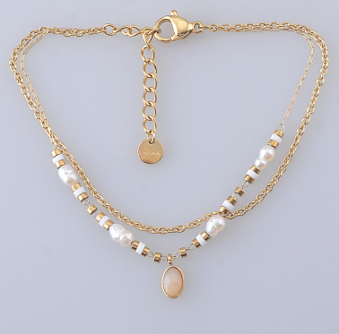 含扣16+3cm | 不锈钢手链 | 14K炉内金 | 白珍珠 | 240 | 条
10 | 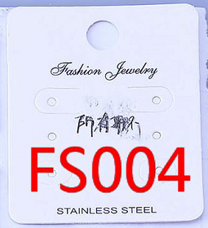 卡片FS004一卡一袋小包不贴条码 | A0533E | 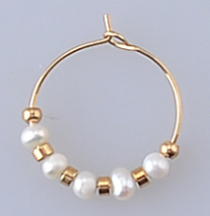 | 不锈钢耳环 | 14K炉内金 | 白珍珠 | 240 | 对
11 | 卡片FS004一卡一袋小包不贴条码 | A0442E |  | 不锈钢耳环 | 14K炉内金 | 白珍珠 | 240 | 对
12 | 卡片FS004一卡一袋小包不贴条码 | A0433E | 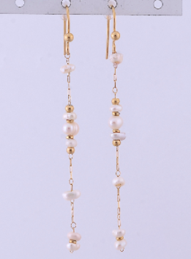 | 不锈钢耳环 | 14K炉内金 | 白珍珠 | 240 | 对

